cover
 | 4/9/26 | 自動更新停止 |  |  |  |  |  |  |  |  | 12/1/25
LOCATION SYSTEM of The REMAN
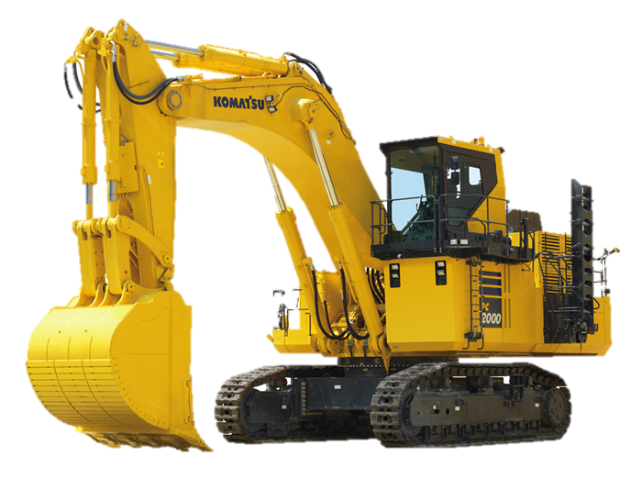

真にある
 |  | 更新マクロLog |  |  | 更新時間 |  | 更新進捗
出荷処理完了のご連絡 出荷日 管理No 品番 ----------------------------------------------- 2026/03/30 未登録 707G0X1881EZ 以上、ご確認お願いします。 |  | Update Macro Run Time |  |  | 4/6/26 |  | No Update Data |  | 2
 |  | Update Macro Run Time |  |  | 4/6/26 |  | No Update Data |  | 2
 |  | Update Macro Run Time |  |  | 4/6/26 |  | No Update Data |  | 2
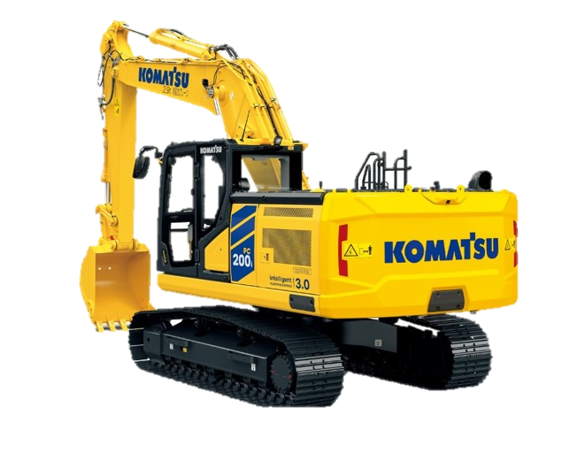
 |  | Update Macro Run Time |  |  | 4/6/26 |  | No Update Data |  | 2
自動更新開始
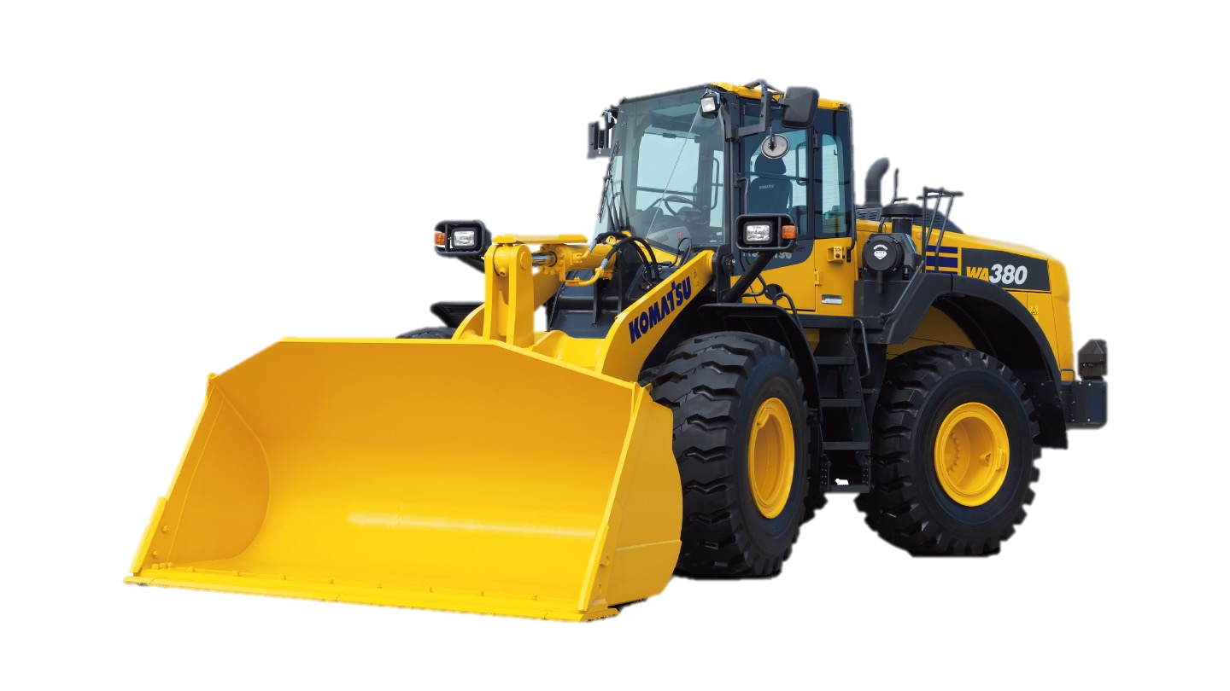
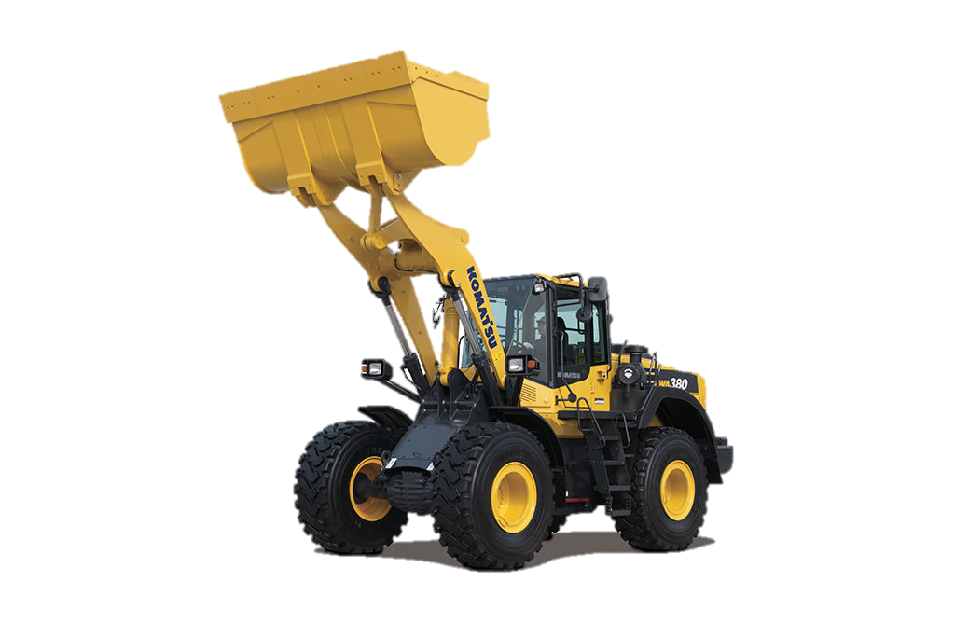
 |  | Update Macro Run Time |  |  | 4/6/26 |  | No Update Data |  | 2
出荷削除
 |  | Update Macro Run Time |  |  | 4/6/26 |  | No Update Data |  | 2
自動更新停止
 |  | Update Macro Run Time |  |  | 4/6/26 |  | No Update Data |  | 2
 |  | Update Macro Run Time |  |  | 4/6/26 |  | shipping Request |  | 1
 |  | Update Macro Run Time |  |  | 4/6/26 |  | shipping Request |  | 1
 |  | Update Macro Run Time |  |  | 4/9/26 |  | shipping Request |  | 1
納入
 |  | Update Macro Run Time |  |  | 4/9/26 |  | No Update Data |  | 2
 |  | Update Macro Run Time |  |  | 4/9/26 |  | No Update Data |  | 2
入庫
 |  | Update Macro Run Time |  |  | 4/9/26 |  | No Update Data |  | 2
 |  | Update Macro Run Time |  |  | 4/9/26 |  | No Update Data |  | 2
出荷
 |  |  |  |  |  |  |  |  | #VALUE!
 |  |  |  |  |  |  |  |  | #VALUE!
 |  | 日付 | 管理番号 | ロケーション | 機種 | 部位 | 品番 |  | key | 刻印 | 引当 | カテゴリ
 |  | 2026-04-11 | KR-40382fｆ | H1 | PC78US-10 | BK | 707G0X1881EZ | 完了 | 707G0X1881EZ2026040300000000244W185C | 244W185C | 2/20納品残3 | シリンダAss’y

納入一覧

出荷一覧

手動出荷
.

・自動更新停止
・出荷・出庫

・社外品納入

free
出荷リスト削除
日付 |  | 管理番号 |  | 品番 | ロケーション |  | 刻印 | 判定 | 品番重複
2026-03-30 | 22:55:43 | 未登録 | 707G0X1881EZ2026040300000000244W185C | 707G0X1881EZ | 1.1.2 | OK | 244W185C | OK | ダブりなしOK

